Sheet1
Device / part | 2G module | 2G/LTE module | RP2040 | ESP32 | LoRa module | SI: thermocouple | SI: flow sensor | SI: weight sensor
Part cost
2G + MCU
2G/LTE + MCU
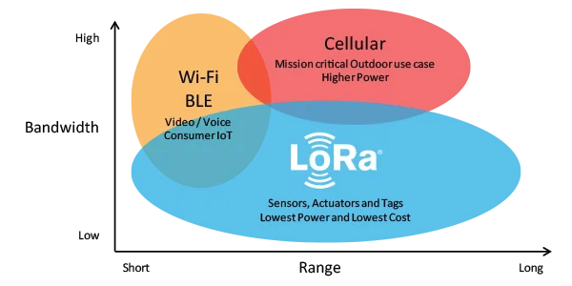
2G/LTE + BLE & WLAN + MCU
2G/LTE + BLE & WLAN + Radio (LoRA) + MCU

